Menú
ct
AutoSelect

Ingresar Datos
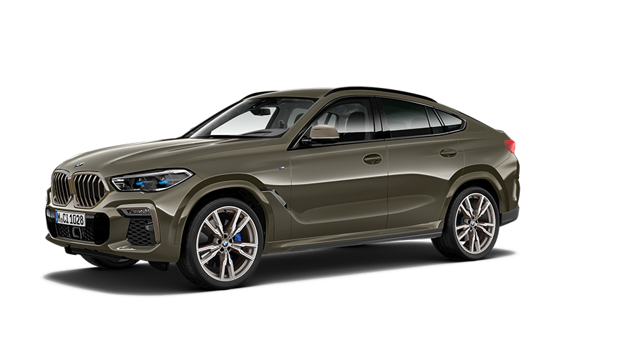

DashBord

Lista de Validación

DataSet Vehicle

Tablas auxiliares

" Encuentra tu camino, empieza con nosotros "

DashBoard
● Modelo
Dashboard - Análisis de Ventas de Automoviles
Indicadores relevantes para el análisis
Ranking de Modelos de carros
Por El Total de Gaaancias Generadas
Actualizar Dasboard
Model 3
Model X
Civic
Model Y
Corolla
$22.351.717,16
$22.101.590,79
$21.632.417,70
$21.416.540,73
$21.175.005,36


Diesel
Electric
Hybrid
Petrol
5.002
 | 24.72%
 | 75.28%
 | 24.80%
 | 75.20%
24,80%
 | 24.90%
 | 75.10%
24,90%
 | 25.57%
 | 74.43%
25,57%

Carros Totales

Cantidad de ganancias
Por Mes
 | Total
Accord | $19,955,355.99
Camry | $20,664,534.63
Civic | $21,632,417.70
Corolla | $21,175,005.36
F-150 | $20,637,804.73
Model 3 | $22,351,717.16
Model S | $20,826,023.00
Model X | $22,101,590.79
Model Y | $21,416,540.73
Mustang | $20,832,184.84
Cantidad de ganancias
Por Modelo de Carro
● Trasmisión
$ 20,12M
Jun
Mes de :
Mayor Ganancia
$ 16,61M
Mar
Mes de :
Menor Ganancia
$ 22,35M
Model 3
$ 19,96M
Accord
 | Suma de Price2 | Suma de Price
Ene | $17,124,612.03 | $17,124,612.03
Feb | $18,378,710.06 | $18,378,710.06
Mar | $16,606,709.11 | $16,606,709.11
Abr | $17,116,110.72 | $17,116,110.72
May | $17,994,088.12 | $17,994,088.12
Jun | $20,120,630.50 | $20,120,630.50
Jul | $18,076,341.85 | $18,076,341.85
Ago | $17,369,274.93 | $17,369,274.93
Sep | $16,812,425.20 | $16,812,425.20
Oct | $18,202,385.60 | $18,202,385.60
Nov | $16,831,985.37 | $16,831,985.37
Dic | $16,959,901.44 | $16,959,901.44

● Año
$ 17,63M
En 12 meses
Promedio

 | Total
Black | 12.26%
Blue | 12.30%
Green | 12.59%
Grey | 12.20%
Red | 12.42%
Silver | 12.77%
White | 13.05%
Yellow | 12.42%
Cantidad de carros
Por Tipo de Marca
Mercedes
Nissan
Porcentaje de ganancias
Por Tipo de Color
White
Grey
 | Automatic | Manual
Audi | 257 | 266
BMW | 265 | 233
Chevrolet | 221 | 258
Ford | 252 | 236
Honda | 266 | 239
Hyundai | 252 | 247
Nissan | 206 | 245
Toyota | 274 | 239
Volkswagen | 251 | 268
Mercedes | 257 | 270
Cantidad de carros
Por Tipo de Trasmisión

 | Total
Audi | 523
BMW | 498
Chevrolet | 479
Ford | 488
Honda | 505
Hyundai | 499
Mercedes | 527
Nissan | 451
Toyota | 513
Volkswagen | 519
12,26%

12,42%
12,30%

13,05%
12,59%

12,77%
12,20%

12,42%

Tablas_Auxiliar
Etiquetas de fila | Suma de Price | Etiquetas de fila | Suma de Price
Accord | $19,955,355.99 | Accord | $ 19.96M
Camry | $20,664,534.63 | Camry | $ 20.66M |  |  |  |  |  |  | Cantidad de carros | 5,002
Civic | $21,632,417.70 | Civic | $ 21.63M
Corolla | $21,175,005.36 | Corolla | $ 21.18M
F-150 | $20,637,804.73 | F-150 | $ 20.64M
Model 3 | $22,351,717.16 | Model 3 | $ 22.35M
Model S | $20,826,023.00 | Model S | $ 20.83M
Model X | $22,101,590.79 | Model X | $ 22.10M
Model Y | $21,416,540.73 | Model Y | $ 21.42M
Mustang | $20,832,184.84 | Mustang | $ 20.83M
Total general | 211593174.93 | Total general | 211593174.93
 |  | Maximo | Model 3 | $ 22.35M
 |  | Minimo | Accord | $ 19.96M

Etiquetas de fila | Suma de Price | Suma de Price2
Ene | $17,124,612.03 | $17,124,612.03
Feb | $18,378,710.06 | $18,378,710.06
Mar | $16,606,709.11 | $16,606,709.11
Abr | $17,116,110.72 | $17,116,110.72
May | $17,994,088.12 | $17,994,088.12
Jun | $20,120,630.50 | $20,120,630.50
Jul | $18,076,341.85 | $18,076,341.85
Ago | $17,369,274.93 | $17,369,274.93
Sep | $16,812,425.20 | $16,812,425.20
Oct | $18,202,385.60 | $18,202,385.60
Nov | $16,831,985.37 | $16,831,985.37
Dic | $16,959,901.44 | $16,959,901.44
Total general | 211593174.93 | 211593174.93
 |  |  |  |  |  |  | Mes con menor venta
Ene | $17,124,612.03 |  | Ene | $17,124,612.03 |  |  |  | Mar | $ 16.61M
Feb | $18,378,710.06 |  | Feb | $18,378,710.06
Mar | $16,606,709.11 |  | Mar | $16,606,709.11 |  |  | Mes con mayores ventas
Abr | $17,116,110.72 |  | Abr | $17,116,110.72 |  |  |  | Jun | $ 20.12M
May | $17,994,088.12 |  | May | $17,994,088.12
Jun | $20,120,630.50 |  | Jun | $20,120,630.50 |  |  | Promedio |  | $ 17.63M
Jul | $18,076,341.85 |  | Jul | $18,076,341.85 |  |  | 12 |  | En 12 meses
Ago | $17,369,274.93 |  | Ago | $17,369,274.93
Sep | $16,812,425.20 |  | Sep | $16,812,425.20
Oct | $18,202,385.60 |  | Oct | $18,202,385.60
Nov | $16,831,985.37 |  | Nov | $16,831,985.37
Dic | $16,959,901.44 |  | Dic | $16,959,901.44

Cuenta de Vehicle_ID | Etiquetas de columna
Etiquetas de fila | Automatic | Manual | Total general
Audi | 257 | 266 | 523
BMW | 265 | 233 | 498
Chevrolet | 221 | 258 | 479
Ford | 252 | 236 | 488
Honda | 266 | 239 | 505
Hyundai | 252 | 247 | 499
Nissan | 206 | 245 | 451
Toyota | 274 | 239 | 513
Volkswagen | 251 | 268 | 519
Mercedes | 257 | 270 | 527
Total general | 2501 | 2501 | 5002

Etiquetas de fila | Cuenta de Vehicle_ID |  | Etiquetas de fila | Cuenta de Vehicle_ID
Black | 12.26% |  | Black | 12.26% | Maximo | White
Blue | 12.30% |  | Blue | 12.30% | Minimo | Grey
Green | 12.59% |  | Green | 12.59%
Grey | 12.20% |  | Grey | 12.20%
Red | 12.42% |  | Red | 12.42%
Silver | 12.77% |  | Silver | 12.77%
White | 13.05% |  | White | 13.05%
Yellow | 12.42% |  | Yellow | 12.42%
Total general | 100.00% |  | Total general | 100%

Etiquetas de fila | Cuenta de Vehicle_ID |  | Etiquetas de fila | Cuenta de Vehicle_ID
Audi | 523 |  | Audi | 523 | Maximo |  | Mercedes
BMW | 498 |  | BMW | 498 | Minimo |  | Nissan
Chevrolet | 479 |  | Chevrolet | 479
Ford | 488 |  | Ford | 488
Honda | 505 |  | Honda | 505
Hyundai | 499 |  | Hyundai | 499
Mercedes | 527 |  | Mercedes | 527
Nissan | 451 |  | Nissan | 451
Toyota | 513 |  | Toyota | 513
Volkswagen | 519 |  | Volkswagen | 519
Total general | 5002 |  | Total general | 5002

24,80%
Etiquetas de fila | Suma de Price |  | Etiquetas de fila | Suma de Price
Diesel | 24.72% |  | Diesel | 24.72% | 75.28%
Electric | 24.80% |  | Electric | 24.80% | 75.20%
Hybrid | 24.90% |  | Hybrid | 24.90% | 75.10%
Petrol | 25.57% |  | Petrol | 25.57% | 74.43%
Total general | 100.00% |  |  | 100.00%

24,90%
25,57%

Etiquetas de fila | Suma de Price |  | Etiquetas de fila | Suma de Price
Model 3 | 22351717.16 |  | Model 3 | $22,351,717.16
Model X | 22101590.79 |  | Model X | $22,101,590.79
Civic | 21632417.7 |  | Civic | $21,632,417.70
Model Y | 21416540.73 |  | Model Y | $21,416,540.73
Corolla | 21175005.36 |  | Corolla | $21,175,005.36
Total general | 108677271.74 |  | Total general | 108677271.74

